1.IDENTIFICACION
INFORMACIÓN GENERAL |  | INFORMACIÓN DEL ESTUDIO RESPECTIVO
 |  | NODO NÚMERO |  |  |  |  | 29225
 |  | INFORME NÚMERO |  |  |  |  | 1590
CONTRATISTA | UNIÓN TEMPORAL MOVILIDAD 2014 | ORDEN DE TRABAJO No. |  |  |  |  | PROGRAMACION BASICA
 |  | FECHA DE LA ORDEN DE TRABAJO |  |  |  |  | -
 |  | FECHA DE LA TOMA DE INFORMACIÓN |  |  |  |  | 020914
 |  | DÌA DE LA SEMANA
OBJETO DEL CONTRATO | REALIZAR LA TOMA DE INFORMACIÓN DE CAMPO, COMO INSUMO DEL PROGRAMA DE MONITOREO, SEGUIMIENTO Y PLANEACIÓN DEL TRÁNSITO Y EL TRANSPORTE DE BOGOTA D.C | TIPO DE ESTUDIO |  |  |  |  | VOLÚMENES POR TIPO DE VEHÍCULO DISCRIMINANDO CAMIONES
 |  | NOMBRE DEL ARCHIVO |  |  |  |  | 29225_KR_13_X_AC_53_140902_VOL.xlsx
 |  | CÓDIGO DEL ESTUDIO |  |  |  |  | VOL
 |  | LUGAR DE LA TOMA DE INFORMACIÓN
NÚMERO DE CONTRATO | 2072-2013 | COORDENADA X |  |  |  |  | LONGITUD
 |  | COORDENADA Y |  |  |  |  | LATITUD

FECHA DE INICIO DEL CONTRATO | 22-01-2014 | PROFESIONALES RESPONSABLES
 |  | CONSULTOR (DIRECTOR) |  |  |  |  | ING. MSC. SANDRA LUCIA NAVAS TEQUIA
 |  | CONSULTOR (COORDINADOR GENERAL) |  |  |  |  | ING. MSC. LUIS FERNANDO RUBIANO BARRERO
INTERVENTORÍA | UNIVERSIDAD NACIONAL DE COLOMBIA | CONSULTOR (EXPERTO EN TRÁNSITO Y TRANSPORTE) |  |  |  |  | ING. ESP. DIANA PAOLA PARADA
 |  | CONSULTOR (ING ANÀLISIS) |  |  |  |  | ING. JUAN MANUEL VILLAMARÍN
 |  | INTERVENTORÍA (DIRECTOR) |  |  |  |  | ING. MSC. ARTURO ZARATE
 |  | INTERVENTORÍA (ESPECIALISTA) |  |  |  |  | ING. MSC. WILLIAM CASTRO
 |  | INTERVENTORÍA (RESIDENTE) |  |  |  |  | ING. JOSÉ EDWIN TORRES
OBJETO DEL CONTRATO | INTERVENTORÍA TÉCNICA, ADMINISTRATIVA Y FINANCIERA PARA LA TOMA DE INFORMACIÓN DE CAMPO COMO INSUMO DEL PROGRAMA DE MONITOREO, SEGUIMIENTO Y PLANEACIÓN DEL TRÁNSITO Y TRANSPORTE DE BOGOTÁ D.C. | SUPERVISOR SECRETARIA MOVILIDAD |  |  |  |  | ING. FABIAN GONZALEZ

 |  | VERSIONES DEL ESTUDIO
 |  | NÚMERO |  | FECHA | OBSERVACIONES
NÚMERO DE CONTRATO | 2072-2013 | Versión 0 |  | 18/09/14
 |  | Versión 1
 |  | Versión 2
FECHA DE INICIO DEL CONTRATO | 21-01-2014 | Versión 3

 |  | DESCRIPCIÓN DE LA TOMA DE INFORMACIÓN
 |  | TIPO DE VEHÍCULO | FACTOR DE EQUIVALENCIA | MOVIMIENTOS AFORADOS |  |  | No. DE PERÍODOS |  | HORA
ESQUEMA |  |  |  | ACCESO | LENTA | RÁPIDA | HORARIO DEL PERÍODO No. 1 |  | 06:00-09:00
 |  | L | 1 | NORTE | 1 |  | HORARIO DEL PERÍODO No. 2 |  | 17:00-20:00
 |  | C | 2 | SUR |  |  | HORARIO DEL PERÍODO No. 3
 |  |  |  | OCCIDENTE | 3 |  | No. DE HORAS TOMADAS |  | 6
 |  | BT | 2 | ORIENTE | 4 |  | HORARIO DE LA TOMA DE INFORMACIÓN |  | 06:00-09:00 Y 17:00-20:00
 |  | B | 2 |  |  |  | No. DE EQUIPOS UTILIZADOS |  | 8
 |  |  |  | OBSERVACIONES DE LA TOMA DE INFORMACIÒN
 |  | AL | 2 | OBSERVACION |  |  |  |  |  | ACCESO
 |  | AT | 2.5 | A LAS 07:30 SE PRESENTA CONGESTIÓN VEHICULAR |  |  |  |  |  | OCCIDENTE
 |  | BA | 2.5
 |  | ESP | 2
 |  | INT | 2
 |  | C2P | 2.5
 |  | C2G | 2.5
 |  | C3 | 2.5
 |  | C4 | 2.5
 |  | C5 | 2.5
 |  | C6 | 2.5
 |  | >C6 | 2.5
 |  | M | 0.5
 |  | BIC | 0.3

 |  | ANALISIS PUNTUAL
 |  | LA INTERSECCIÓN AVENIDA CARRERA 13 CON LA AVENIDA CALLE 53 (AVENIDA PABLO VI) SE ENCUENTRA UBICADA EN EL SECTOR CENTRO DE LA CIUDAD, EN LA LOCALIDAD DE CHAPINERO. LA AVENIDA CARRERA 13 CUENTA CON UNA CALZADA CON TRES CARRILES PARA LA CIRCULACIÓN DE TRÁFICO MIXTO EN SENTIDO NORTE-SUR. MIENTRAS LA AVENIDA CALLE 53 CUENTA CON UNA CALZADA DE DOS CARRILES EN CADA SENTIDO PARA TRÁFICO MIXTO Y PERMITE LA CIRCULACIÓN EN SENTIDO ORIENTE-OCCIDENTE Y VICEVERSA, EL PASO DE ESTA VÍA POR LA INTERSECCIÓN ES A NIVEL. EL VOLUMEN TOTAL AFORADO DURANTE EL DÍA MARTES 02 DE SEPTIEMBRE DE 2014 FUE DE 18.322 VEHÍCULOS MIXTOS, COMPUESTOS DE LA SIGUIENTE MANERA: EL 63,6% CORRESPONDE A VEHÍCULOS LIVIANOS, EL 20,8% A MOTOS, EL 13,1% A TRANSPORTE PÚBLICO COLECTIVO (COLECTIVOS, BUSETA / BUSETON, BUSES) Y EL 1,1% A VEHÍCULOS DE CARGA. LOS PERÍODOS DE MÁXIMA DEMANDA SE PRESENTAN ENTRE LAS 17:30-18:30 HORAS, Y ENTRE LAS 06:30-07:30 HORAS. LA HORA PICO TOTAL DE LA INTERSECCIÓN SE REGISTRA ENTRE LAS 17:30-18:30 HORAS, PERÍODO EN EL QUE SE MOVILIZA UN TOTAL DE 3.375 VEHÍCULOS MIXTOS, DE LOS CUALES EL 55,9% CORRESPONDE A VEHÍCULOS LIVIANOS, EL 28,4% A MOTOS, 13,2% A TRANSPORTE PÚBLICO COLECTIVO,1,7% A BICICLETAS,Y FINALMENTE VEHÍCULOS DE CARGA CON UNA PARTICIPACIÓN DEL 0,8%.

 |  | REGISTRO FOTOGRÁFICO
 |  | 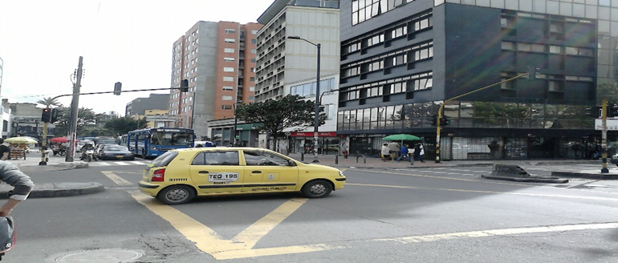 |  | 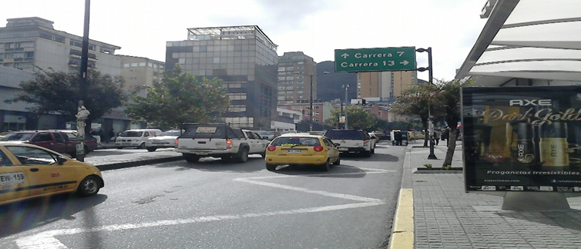 |  |  |  | 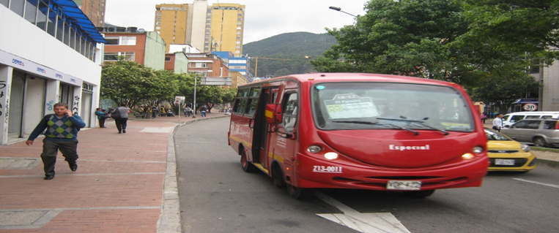

 |  | ACCESO NORTE |  | ACCESO OCCIDENTE |  |  |  | ACCESO ORIENTE

